Список ошибок
 | Подсказка | Пример | Ошибка 1 | Ошибка 2 | Ошибка 3 | ...
Заголовок | Что? Где? Когда? | Ошибка оформления заказа | Ошибка оформления заказа | Ошибка входа в аккаунт на сайте | Ошибка входа в аккаунт на сайте при входе через корзину
Описание | Основная информация об ошибке | Запрос к платежному сервису был отправлен некорректно | Поля "Имя", "Фамилия", "Email" не обязательны к заполнению; Поле "Телефон" не имеет достаточного контроля введенной информации. | Невозможно войти в аккаунт на сайте. | Невозможно войти в аккаунт через корзину на сайте.
Шаги воспроизведения | Как повторить ошибку? | 1 Добавить товар 2 перейти в корзину 3 перейти к оформлению 4 заполнить поля 5 нажать перейти к оплате | 1. Добавить товар в корзину; 2. Перейти в корзину; 3 Заполнить поля для оформления заказа; 4. Заполнить поля (достаточно заполнить только поле "Телефон" комбинацией цифр любой длинны); 5. Нажать "Подтвердить заказ" | 1. Нажать кнопку меню в левом верхнем углу; 2. Нажать кнопку "вход на сайт" 3. Увидеть ошибку 404 | 1. Добавить товар в корзину; 2. Перейти в корзину; 3. В поле для оформления заказа нажать "войти или зарегистрироваться"; 4. Заполнить поля "Email" и "Пароль"; 5. на кнопку "Войти"
Фактический результат | Что происходит после воспроизведения шагов? | Запрос к платежному сервису был отправлен некорректно | При оформлении заказа возможно оформить заказ без заполнения полей "Имя", "Фамилия", "Email"; при заполнении поля "Телефон" возможно ввести любую комбинацию цифр любой длинны и оформить заказ | При входе в аккаунт на сайте по пути: кнопка меню в левом верхнем углу - "вход на сайт", выдает ошибку 404. | При попытке войти через корзину при оформлении заказа предлагает ввести "Email" и "Пароль", но после их введения не реагирует на кнопку "Войти": не выдает сообщения "неверный пароль" или "неверный Email" и не заходит в аккаунт.
Ожидаемый результат | Как должно быть? | Откроется страница для ввода карты | Все поля ("Имя", "Фамилия", "Email", "Телефон") обязательны к заполнению и имеют контроль за введенной информацией (для полей "Имя" и "Фамилия": только буквы; для поля "Email": только адрес Email, для поля "Телефон": только комбинация из 12 цифр первая из которых 8 или +7 (интернет магазин рабоает на территории РФ, имеет смысл приниметь только российские телефонные номера)) | При входе в аккаунт на сайте должы быть доступны для заполнения поля "Email" и "Пароль". | При входе в аккаунт на сайте после введения "Email" и "Пароля" и нажатии на кнопку "Войти": выдает сообщения "неверный пароль" или "неверный Email" или заходит в аккаунт.
Дополнительная информация | Скриншоты, видео и тому подобное | Скриншот страницы с ошибкой | 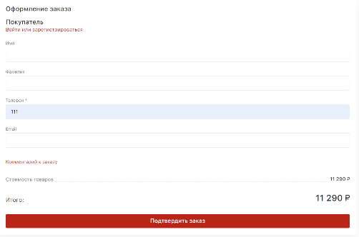 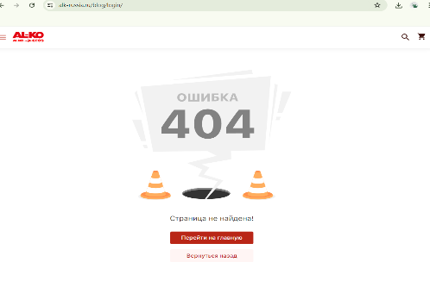 |  | 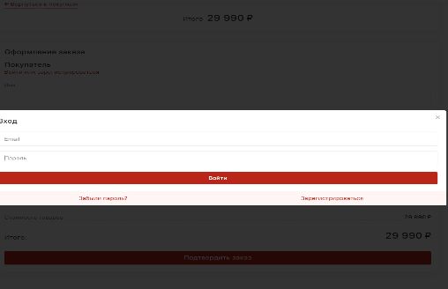
КРИТИЧЕСКАЯ |  | КРИТИЧЕСКАЯ | ОБЫЧНАЯ | ОБЫЧНАЯ | ОБЫЧНАЯ
ОБЫЧНАЯ
НЕ КРЕТИЧЕСКАЯ
ИСПРАВЛЕНО

